体制
１、集落の体制

（１） | 地区の代表者「自主防災会長」（または区長）の設置
○ | 自主防災会長の仕事の例（現場指示が多く、避難所移動は遅くなる）
 | ・災害予防のための啓発（平時）
 | ・住民を安全な場所への誘導、災害弱者の避難支援（消防関係と連携）
 | ・避難状況や被災状況を取りまとめ
 | ・公的救助が行われるまでの住民への指示

○ | 区長（総代）の仕事の例（避難所運営が主となり、避難所移動は第１陣と同時）
 | ・避難所におけるまとめ役
 | ・集落内の住民の安否確認
 | ・救援物資配布までの避難者の食料確保

（２） | 部・班長の設置
「総括」は、円滑な避難活動のため、必要に応じ「部長・班長」を作ることができる。

○ | 防災担当部長の活動例
 | 集落の防災活動全般の指導・計画
 | ・要支援者名簿の作成
 | ・防災訓練の計画・実施
 | ・防災用品の備蓄
○ | 班長の活動例
 | ・避難誘導、災害弱者の避難支援、避難後の安否確認
 | ・被害状況、避難状況等の把握
 | ※ 既存の地域団体との連携も考慮。例えば消防団、コミュニティ、防犯委員など。

（３） | 消防団自主防災支援部
 | ・消防団自主防災支援部は、災害時自主防災会と協力して避難誘導などをおこなう
 | 第４分団防災隊所属の機能別消防団員です。
 | ・避難準備情報発令と同時に、いち早く避難所の鍵をあけて避難所を開設する。
 | ・防災倉庫の備品を利用し、避難所運営にあたる。
 | ・状況報告等関川村役場との連絡調整
 | ・避難所の鍵を持っている人を把握しておく。

 | 組織例

 |  | 自主防災会長 |  | 区 長
自主防災会長は避難時の誘導を行い、区長は避難所での、指示、安否確認などが主となるので、自主防災会長と区長は別の方が望ましい。
 | 消防団 自主防災 支援部

部長は、集落の規模や役割分担などで、複数名の設置でよい。
 |  | 防災部長

班は、集落コミュニティの観点から、現行の組単位で作った方がよい。

 | 第１班 |  | 第２班 | 第３班

 | 班員 |  | 班員 | 班員

班員をすべて網羅する。
組と班が同一の場合でも、組長をそのまま班長とせず、適任者を選んだ方が良い。

避難所
２、避難所の指定

（１） | 避難所の区分
○ | 自主避難場所
 | ・村が避難所開設以前に、個別に事前避難する場所。
 | ・集落内でも、水が出やすい所や山に近く土砂災害の危険が高いところの住宅など。
 | ・水害時に水が上がらにところなどに自主的に避難する。
 | ・集落センターや親せき、知人宅（個別計画になる）など。
 | ・安全と思われる住宅は、２階に避難する垂直避難も自主避難に該当する。

○ | 避難所
 | ・村から避難準備情報が発令された時に開設する、公的な避難所
 | ・開設は消防団第４分団防災隊自主防災支援部が行う。（役場周辺施設以外）
 | ・各集落から多数の避難者が集まる。

○ | 緊急避難場所
 | ・急な増水などで避難所まで行けない時、近くに緊急避難する。
 | ・高台にある住宅や、空地、空き家など。

○ | 避難場所の確保例

 | 主な災害 | 自主避難場所 | 避難所 | 緊急避難場所
 | 風水害・土砂災害 | 集落センター | 片貝ふれあい自然の家 | ○○宅車庫
 | 地震 |  | 関川小学校 | -
 | ※地震時は耐震設計の問題などで、開設する避難所は限られる。
 | 関川小中学校、公民館、旧安角小学校、旧川北小学校特別教室棟など

○ | 個別計画例
 | 世帯名 | 自主避難場所 | 避難所 | 緊急避難場所
 | ○○ ○○○ | 村上市親戚宅 | - | 集落高台空地
 | △△ △△△ | 集落知人宅 | - | ２階垂直避難
 |  |  | -
 |  |  | -
 |  |  | -
 |  |  | -
 |  |  | -
 |  |  | -

 | 組織例

自主防災会長は避難時の誘導を行い、区長は避難所での、指示、安否確認などが主となるので、自主防災会長と区長は別の方が望ましい。
 | 消防団 自主防災 支援部

部長は、集落の規模や役割分担などで、複数名の設置でよい。

班は、集落コミュニティの観点から、現行の組単位で作った方がよい。

 | 第１班 | 第２班 | 第３班

 | 班員 | 班員 | 班員

班員をすべて網羅する。
組と班が同一の場合でも、組長をそのまま班長とせず、適任者を選んだ方が良い。

表紙例
平成２７年度

○○集落防災計画

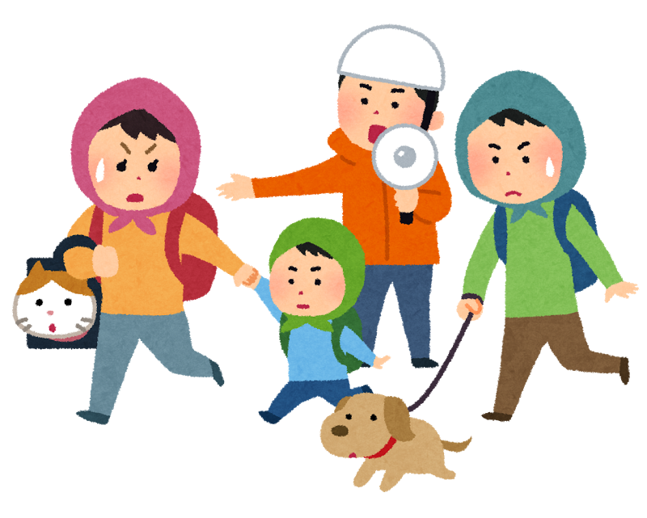

平成２８年３月作成

記載例(2)
２、避難所の指定

（１） | 避難所の区分
○ | 自主避難場所
 | ・村が避難所開設以前に、個別に事前避難する場所。
 | ・集落内でも、水が出やすい所や山に近く土砂災害の危険が高いところの住宅など。
 | ・水害時に水が上がらにところなどに自主的に避難する。
 | ・集落センターや親せき、知人宅（個別計画になる）など。
 | ・安全と思われる住宅は、２階に避難する垂直避難も自主避難に該当する。

○ | 避難所
 | ・村から避難準備情報が発令された時に開設する、公的な避難所
 | ・開設は消防団第４分団防災隊自主防災支援部が行う。（役場周辺施設以外）
 | ・各集落から多数の避難者が集まる。

○ | 緊急避難場所
 | ・急な増水などで避難所まで行けない時、近くに緊急避難する。
 | ・高台にある住宅や、空地、空き家など。

○ | 避難所一覧

 | 主な災害 | 自主避難場所 | 避難所 | 緊急避難場所
 | 風水害・土砂災害 | 集落センター | 片貝ふれあい自然の家 | ○○宅車庫
 | 地震 |  | 関川小学校 | -
 | ※地震時は耐震設計の問題などで、開設する避難所は限られる。
 | 関川小中学校、公民館、旧安角小学校、旧川北小学校特別教室棟など

○ | 個別計画
 | 世帯名 | 自主避難場所 | 避難所 | 緊急避難場所
 | ○○ ○○○ | 村上市親戚宅 | - | 集落高台空地
 | △△ △△△ | 集落知人宅 | - | ２階垂直避難
 |  |  | -
 |  |  | -
 |  |  | -
 |  |  | -
 |  |  | -
 |  |  | -

 | 組織例

自主防災会長は避難時の誘導を行い、区長は避難所での、指示、安否確認などが主となるので、自主防災会長と区長は別の方が望ましい。
 | 消防団 自主防災 支援部

部長は、集落の規模や役割分担などで、複数名の設置でよい。

班は、集落コミュニティの観点から、現行の組単位で作った方がよい。

 | 第１班 | 第２班 | 第３班

 | 班員 | 班員 | 班員

班員をすべて網羅する。
組と班が同一の場合でも、組長をそのまま班長とせず、適任者を選んだ方が良い。

カード
